Накладная-№3
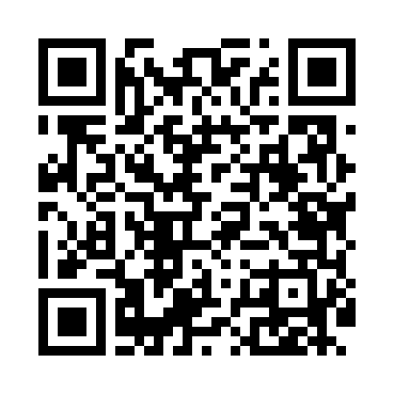
Номер товарно-транспортной накладной: |  |  | Торговый представитель: Саидкулов Абдулазиз Абдумажид угли
Поставщик: Toshkent falcon fly 2 |  |  | Телефон торгового представителя: +998915884575
Дата отгрузки: 21.12.2025 |  |  | Контрагент: Aziz aka zenitt
Дата консигнации: |  |  | Адрес:
Доставщик: |  |  | Телефон:
Телефон доставщика:
Время заказа: 21.12.2025 09:14:50
№ | Штрих-код | Название товаров (работ,услуг) | Количество | Количество в кейсе | Цена | Сумма
 |  |  | 70 |  |  | 61.3
1 | 6972518380339 | Коврики сервировочные пластмассовая 592/30*15 0CM DB-35-47 | 6 | 6 шт. | 0.80 | 4.80
2 | 2010824032505 | Открывашка с пластиковой ручкой DB-5-4 | 10 | 10 шт. | 0.20 | 2
3 | 6832270860091 | Открывашка BIP1040A DB-65-27 | 10 | 10 шт. | 0.40 | 4
4 | 6901645309227 | Силикон лопатка DB-9-22 | 5 | 5 шт. | 1.10 | 5.50
5 | 6925082410216 | Лопатка и кисточка силиконовые для выпечки DB -17-43 | 10 | 10 шт. | 0.15 | 1.50
6 | 6876543211531 | Форма для выпечки металлическая Размерли 3PCS 0.3mm DB-3-53 | 2 | 2 шт. | 3.30 | 6.60
7 | 6899458321690 | Форма для выпечки металлическая DB-3-142 | 2 | 2 шт. | 2.50 | 5
8 | 6972737105973 | Аптечка пластмассовая 2715 (0,35 kg) (15×21×1 6 см) DB-14-62 | 2 | 2 шт. | 2.70 | 5.40
9 | 8681622090093 | Терка для овощей XP-46-28 | 4 | 4 шт. | 1.40 | 5.60
10 | None | Терка для овощей H0580 921.7 DB-15-32 | 5 | 5 шт. | 1.10 | 5.50
11 | 6950024760036 | Ложка столовая 102-86 | 10 | 10 шт. | 0.50 | 5
12 | 6996202407096 | Шторы (занавески) для ванных комнат из пластм ассы 180*180 sm XP-3-1 | 1 | 1 шт. | 3.20 | 3.20
13 | None | Шторы (занавески) для ванных комнат из пластм ассы 180*180 sm XP-3-2 | 1 | 1 шт. | 3.20 | 3.20
14 | 6906083100610 | Шторы (занавески) для ванной комнаты, 180×180 см, DB-63-13 | 2 | 2 шт. | 2 | 4
Итого: 61.3$|->UZS: 766,250.00

